Sheet1
1) ENGLISH ITEM NAME (ex : OOOO machine) | 2)中文名称 | Discription | 3) MANUFACTUROR (ex : OOO company) | 4) MODEL NO (ex : abc-123) | 5)Serial number | 6)CN hs code | 7)VN hs code | 8) VOLTAGE (ex : 220V) | 9) CAPACITY (ex :1200KW) | 10) Manufacture date (yyyy-mm-dd) | 11) ORIGIN | 12) NEW or USED | 13) PICTURE (BEFORE PACKING) | 14) PICTURE (NAME PLATE or label) | 15)Quantity | 16)cost(USD) | 17)Total cost(USD) | 18)CARTON NO. | 19)CTN QTY | 20)G.W(KGS) | 21)N.W(KGS) | 22)Package Size(CM) | 23)Part size | 24)应用范围 | 25)是否带电源
Small Plate | 小铁板 | Tấm sắt dùng để lắp vào máy dập.Mode:PIE-T02A. NSX Techsen Electronics(ShenZhen)Co.,Ltd. Hàng mới 100% | Techsen Electronics(ShenZhen)Co.,Ltd | PIE-T02A |  | 7211130000 | 72111399 |  |  | 3/10/2023 | CHINA | NEW |  |  | 12 | 5 | 60 | PIE-T02A/T03A | 1 | 50 | 14.4 |  | 26*14*1 | 加工零部件 | 否
Big Plate | 大铁板 | Tấm sắt dùng để lắp vào máy dập. Model: PIE-T03A,NSX Techsen Electronics(ShenZhen)Co.,Ltd . Hàng mới 100% | Techsen Electronics(ShenZhen)Co.,Ltd | PIE-T03A |  | 7211130000 | 72111399 |  |  | 3/10/2023 | CHINA | NEW |  |  | 4 | 6.5 | 26 |  |  |  | 25.2 |  | 36*22*1 | 加工零部件 | 否
Hand Press | 手啤机 | Dụng cụ cầm tay dùng để dập chốt nhựa cho sản phẩm.Mode:PIE-T01A, năm sx 2016, NSX Techsen Electronics(ShenZhen)Co.,Ltd. Hàng đã qua sử dụng | Techsen Electronics(ShenZhen)Co.,Ltd | PIE-T01A |  | 8207300090 | 82073000 |  |  | 5/8/2016 | CHINA | USED |  |  | 12 | 8 | 96 | PIE-T01A | 1 | 128 | 108 |  | 15*24*36 | 加工零部件 | 否
Pneumatic Press | 立式气动啤机 | Máy dập tự động dùng để dập ngày tháng cho sản phẩm. Model: PIE-Y01C, điện áp: 220V; Cs: 0.05KW, NSX: Techsen Electronics(ShenZhen)Co.,Ltd, Năm sx : 2016, Hàng đã qua sử dụng | Techsen Electronics(ShenZhen)Co.,Ltd | PIE-Y01C |  | 8479899990 | 84798939 | 220V | 0.05KW | 5/8/2016 | CHINA | USED |  |  | 5 | 20 | 100 | PIE-Y01C | 2 | 260 | 225 |  | 33*35*80 | 加工零部件 | 否
Double-hand pneumatic press | 台式气动啤机 | Máy tuốt dây điện thủ công. Model: PIE-Y01D; điện áp: 220V; CS: 1KW, NSX: Techsen Electronics(ShenZhen)Co.,Ltd. Năm SX: 2016. Hàng đã qua sử dụng | Techsen Electronics(ShenZhen)Co.,Ltd | PIE-Y01D |  | 8479899990 | 84798939 | 220V | 1KW | 5/8/2016 | CHINA | USED |  |  | 4 | 180 | 720 | PIE-Y01D | 2 | 280 | 220 |  | 82*49*88 | 加工零部件 | 否
Wire feeding machine | 剥线机线架 | Máy tuốt dây điện tự động. Model: PIE-Y01E, Điện áp: 220V;CS: 0.05 Kw, NSX: Techsen Electronics(ShenZhen)Co.,Ltd. Năm SX : 2016. Hàng đã qua sử dụng | Techsen Electronics(ShenZhen)Co.,Ltd | PIE-Y01E |  | 8479819000 | 84798110 | 220V | 0.05KW | 5/8/2016 | CHINA | USED |  |  | 1 | 150 | 150 | PIE-Y01E | 1 | 30 | 40 |  | 70*100*110 | 加工线子 | 否
Automatic wire stripping machine | 全自动剥线机 | Máy cắt dây điện tự động. Model: WTR-230+T; điện áp: 220V; CS: 0.2KW, NSX: Shenzhen Witter Rui Machinery Equipment Co., Ltd; Năm SX: 2016. Hàng đã qua sử dụng | 深圳市威特瑞机械设备有限公司 | WTR-230+T |  | 8479899990 | 84798939 | 220V | 0.2KW | 5/8/2016 | CHINA | USED | 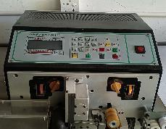 | 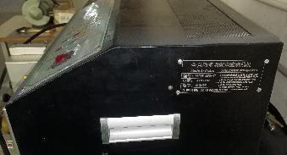 | 1 | 500 | 500 |  |  |  | 37.6 |  | 74*47*40 | 加工线子 | 否
Gas to oil pressure machine | 气转油加压机 | Máy dập đinh tán dùng để tán đinh đồng trên bản mạch. Model: T07A, điện áp 220V;CS: 100W; NSX: Techsen Electronics(ShenZhen)Co.,Ltd, Nsx: 2023. Hàng mới 100% | Techsen Electronics(ShenZhen)Co.,Ltd | T07A |  | 8479899990 | 84798939 | 220V | 100W | 2/6/2023 | CHINA | NEW |  |  | 1 | 800 | 800 | A6 | 1 | 20 | 85 | 35.5X46X107 CM | 45CM*55*115CM | ST系列啤探温管通用 | 否
Electronic organ parts combination | 电子琴配件组合 | Đàn organ.Chất liệu bằng nhựa. Model 16024.Seri:982-16024-00-01. NsxTECHSEN Electronics Shenzhen Co., Ltd, Năm sx: 2023. Hàng đã qua sử dụng | TECHSEN Electronics Shenzhen Co., Ltd | 16024 | 982-16024-00-01 | 3926909090 | 39269099 |  |  | 3/1/2023 | CHINA | USED |  |  | 15 | 26.55 | 398.25 | ENG001-005 | 5 | 57 | 2.81 | 98CM*55CM*40CM | 88CM*27CM*7CM |  | NO
Plastic button | 塑胶按钮 | Phím đàn bằng nhựa dùng cho dàn organ.seri: 710-16024-02-00. NSX:TECHSEN Electronics Shenzhen Co., Ltd. Năm sx 2023. Hàng đã qua sử dụng | TECHSEN Electronics Shenzhen Co., Ltd | 16024 | 710-16024-02-00 | 3926909090 | 39269099 |  |  | 3/14/2023 | CHINA | USED | 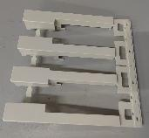 |  | 5 | 0.508 | 2.54 | ENG006 | 1 | 13.7 | 0.0636 | 50CM*48CM*48CM | 17CM*16.5CM*3CM |  | NO
Plastic button | 塑胶按钮 | Phím đàn bằng nhựa dùng cho dàn organ. seri:710-16024-03-00 . NSX:TECHSEN Electronics Shenzhen Co., Ltd. Năm sx 2023. Hàng đã qua sử dụng | TECHSEN Electronics Shenzhen Co., Ltd | 16024 | 710-16024-03-00 | 3926909090 | 39269099 |  |  | 3/14/2023 | CHINA | USED |  |  | 5 | 0.406 | 2.03 |  |  |  | 0.0486 |  | 17CM*16.5CM*3CM |  | NO
Plastic button | 塑胶按钮 | Phím đàn bằng nhựa dùng cho dàn organ.seri:710-16024-05-00 . NSX:TECHSEN Electronics Shenzhen Co., Ltd. Năm sx 2023. Hàng đã qua sử dụng | TECHSEN Electronics Shenzhen Co., Ltd | 16024 | 710-16024-05-00 | 3926909090 | 39269099 |  |  | 3/14/2023 | CHINA | USED |  |  | 10 | 0.264 | 2.64 |  |  |  | 0.0495 |  | 16.5CM*12CM*4CM |  | NO
Plastic button | 塑胶按钮 | Phím đàn bằng nhựa dùng cho dàn organ,seri:710-16024-04-00 . NSX:TECHSEN Electronics Shenzhen Co., Ltd. Năm sx 2023. Hàng đã qua sử dụng | TECHSEN Electronics Shenzhen Co., Ltd | 16024 | 710-16024-04-00 | 3926909090 | 39269099 |  |  | 3/14/2023 | CHINA | USED |  |  | 10 | 0.132 | 1.32 |  |  |  | 0.0172 |  | 17CM*2.5CM*3CM |  | NO
Blister card | 吸塑卡 | Khay nhựa dùng để dựng NVL. NSX: U KWONG PACKAGING. Năm sx : 2023 Hàng đã qua sử dụng | U KWONG PACKAGING | 16024 |  | 3923900000 | 39239090 |  |  | 3/14/2023 | CHINA | USED | 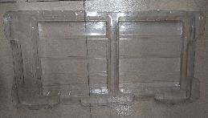 |  | 60 | 0.844 | 50.64 |  |  |  | 0.089 |  | 45CM*21CM*5CM |  | NO
Blister card | 吸塑卡 | Khay nhựa dùng để dựng NVL. NSX: U KWONG PACKAGING. Năm sx : 2023 Hàng đã qua sử dụng | U KWONG PACKAGING | 16024 |  | 3923900000 | 39239090 |  |  | 3/14/2023 | CHINA | USED |  |  | 20 | 0.844 | 16.88 |  |  |  | 0.089 |  | 45CM*21CM*5CM |  | NO
Blister card | 吸塑卡 | Khay nhựa dùng để dựng NVL. NSX: U KWONG PACKAGING. Năm sx : 2023 Hàng đã qua sử dụng | U KWONG PACKAGING | 16024 |  | 3923900000 | 39239090 |  |  | 3/14/2023 | CHINA | USED |  |  | 2 | 0.844 | 1.688 |  |  |  | 0.089 |  | 45CM*21CM*5CM |  | NO
PE protective film | PE保护膜 | Màng PE. Dùng để quấn sản phẩm. NSX:SZ QIHANG ENVIRONMENTAL, Năm sx 2023. Hàng đã qua sử dụng | SZ QIHANG ENVIRONMENTAL | 16024 |  | 3923900000 | 39239090 |  |  | 3/14/2023 | CHINA | USED |  |  | 210 | 0.013 | 2.73 |  |  |  | 0.004 |  | 47CM*47CM |  | NO
screw | 螺丝 | Ốc vít dùng để cố định nhựa trong đàn organ. Seri:502-85216-30-18, NSX: SEOUL METAL(DONG GUAN)CO,LTD, năm sx: 2023, Hàng đã qua sử dụng | SEOUL METAL(DONG GUAN)CO,LTD | 16024 | 502-85216-30-18 | 7318159090 | 73181510 |  |  | 3/14/2023 | CHINA | USED |  |  | 500 | 0.012 | 6 |  |  |  | 0.0009 |  | 2CM*0.6CM*0.6CM |  | NO
screw | 螺丝 | Ốc vít dùng để cố định nhựa trong đàn organ. Seri: 502-85216-26-06, NSX: SEOUL METAL(DONG GUAN)CO,LTD, năm sx: 2023, Hàng đã qua sử dụng | SEOUL METAL(DONG GUAN)CO,LTD | 16024 | 502-85216-26-06 | 7318159090 | 73181510 |  |  | 3/14/2023 | CHINA | USED |  |  | 250 | 0.002 | 0.5 |  |  |  | 0.00037 |  | 0.7CM*0.5CM*0.5CM |  | NO
Temperature control box | 模具温控箱 | Thiết bị điều khiển tự động nhiệt độ của khuôn đúc,hoạt động bằng điện. Seri 001-16024-05B, Điện áp 220V, công suất 2.5KW. NSX: Techsen Electronics(ShenZhen)Co.,Ltd. Hàng mới 100% | Techsen Electronics(ShenZhen)Co.,Ltd |  | 001-16024-05B | 8477800000 | 84779040 | 220V | 2.5KW | 3/10/2023 | CHINA | NEW | 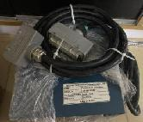 |  | 1 | 640 | 640 | A | 1 | 13.15 | 12.13 | 12.13 | 38x33x43 | TOOLING INJECTION | YES
FLUKE calibration | 温度分析仪 | Thiết bị kiểm tra nhiệt độ của cảm biến. Model ST100K, Seri: 9102S. Điện áp:220V, Công suất 30W. NSX: FLUKE Co.,Ltd. Hàng mới 100% | FLUKE Co.,Ltd | ST100K测试用 | 9102S | 9025199090 | 90251919 | 220 | 30w | 2/20/2023 | NEW ZEALAND | NEW | 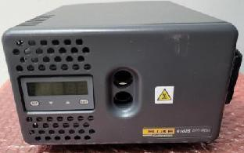 | 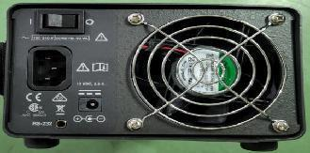 | 1 | 20 | 20 | A1 | 1 | 5.13 | 4.7 | 39x29x16.5 | 7.5x5x10cm | ST100K测试温度用 | YES
aluminium tube | 负5度测试管 | Dụng cụ kiểm tra nhiệt độ của cảm biến, chất liệu nhôm. Seri: ST F01A, NXS: Techsen Electronics(ShenZhen)Co.,Ltd. Hàng mới 100% | Techsen Electronics(ShenZhen)Co.,Ltd | ST100K测试用 | ST F01A | 9405990000 | 94059990 | / |  | 3/29/2023 | CHINA | NEW | 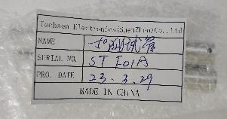 |  | 2 | 1 | 2 |  |  |  | 0.01 |  | 10.2x1.5x1.2cm | ST100K测试温度用 | NO
232 conversion wire | 232转换线 | Dây kết nối thiết bị kiểm tra nhiệt độ, chất liệu đồng, cao su. Seri:ST F02A .NSX: Techsen Electronics(ShenZhen)Co.,Ltd. Hàng mới 100% | Techsen Electronics(ShenZhen)Co.,Ltd | 校对用 | ST F02A | 8544421900 | 85444219 | / |  | 3/29/2023 | CHINA | NEW |  |  | 1 | 1 | 1 |  |  |  | 0.25 |  | 180X3x2cm | 校对温度用 | NO
power wire | 电源线 | Dây nguồn cho thiết bị kiểm tra nhiệt độ, chất liệu đồng và cao su. Model: 9102S, NSX:Techsen Electronics(ShenZhen)Co.,Ltd. Hàng mới 100% | Techsen Electronics(ShenZhen)Co.,Ltd | 9102S用 | / | 8544421900 | 85444219 | / |  | 3/29/2023 | CHINA | 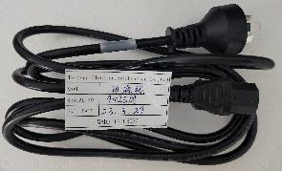 NEW |  |  | 1 | 1.5 | 1.5 |  |  |  | 0.24 |  | 250X2.5x1.5cm | 9102S校对温度用 | NO
Test box | 测试盒 | Dụng cụ kiểm tra dây cảm biến, chất liệu inox. NSX:Techsen Electronics(ShenZhen)Co.,Ltd. Hàng mới 100% | Techsen Electronics(ShenZhen)Co.,Ltd | ST10测试用 | ST J01A | 9031809090 | 90318090 | / |  | 3/29/2023 | CHINA | NEW | 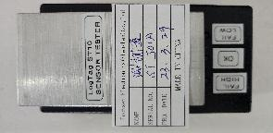 |  | 8 | 3 | 24 |  |  |  | 0.26 |  | 13X6.5x5.5cm | ST10测试温度用 | NO
Test box | 测试盒 | Dụng cụ kiểm tra dây cảm biến, chất liệu inox.NSX:Techsen Electronics(ShenZhen)Co.,Ltd. Hàng mới 100% | Techsen Electronics(ShenZhen)Co.,Ltd | ST100K测试用 | ST J02A | 9031809090 | 90318090 | / |  | 3/29/2023 | CHINA | NEW |  |  | 4 | 2 | 8 |  |  |  | 0.13 |  | 13X6.5x4cm | ST100K测试温度用 | NO
test check wire | 校对线 | Dây cảm biến nhiệt độ dùng để đo nhiệt độ bằng đồng và vỏ cao su. Hàng mới 100% | Techsen Electronics(ShenZhen)Co.,Ltd | 校对用 | ST F03A | 9031900090 | 90319019 | / |  | 3/29/2023 | CHINA | NEW | 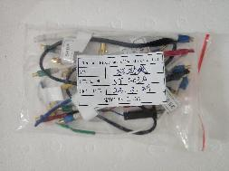 |  | 1 | 2 | 2 |  |  |  | 0.05 |  | 6X10x1cm | 校对温度用 | NO
test casing | 校对机 | Mẫu sản phẩm của Logtag chât liệu bằng nhựa. Dùng cho phòng mẫu, Nsx:LogTag Co.,Ltd. Hàng mới 100% | LogTag Co.,Ltd | 校对用 | 0A28161613 | 9031809090 | 90318090 | / |  | 2/20/2023 | NEW ZEALAND | NEW |  |  | 1 | 2 | 2 |  |  |  | 0.043 |  | 9X5.5x1.8cm | 校对温度用 | NO
test casing | 校对机 | Mẫu sản phẩm của Logtag chât liệu bằng nhựa. Nsx:LogTag Co.,Ltd. Hàng mới 100% | LogTag Co.,Ltd | 校对用 | DB66151613 | 9031809090 | 90318090 | / |  | 2/20/2023 | NEW ZEALAND | NEW |  |  | 1 | 2 | 2 |  |  |  | 0.038 |  | 9X5.5x1.8cm | 校对温度用 | NO
test check wire | 校对线 | Dây cảm biến nhiệt độ dùng để đo nhiệt độ. NSX: Techsen Electronics(ShenZhen)Co.,Ltd. Hàng mới 100% | Techsen Electronics(ShenZhen)Co.,Ltd | 校对用 | ST F04A | 9031900090 | 90319019 | / |  | 3/29/2023 | CHINA | NEW |  |  | 1 | 1 | 1 |  |  |  | 0.13 |  | 150X5.5cm | 校对温度用 | NO
protective film | 保护膜 | Băng dính dùng để bảo vệ sản phẩm trong tủ đông. Seri:010-140-07. NSX:Techsen Electronics(ShenZhen)Co.,Ltd. Hàng mới 100% | Techsen Electronics(ShenZhen)Co.,Ltd | 冷冻用 | 010-140-07 | 3926909090 | 39262090 | / |  | 3/29/2023 | CHINA | NEW | 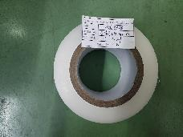 |  | 100 | 2 | 200 | A2/A3 | 2 | 28.9 | 0.58 | 52x38x45 | 13X7cm | 冷冻用 | NO
Microphone polarity tester | 话筒极性测试仪 | Máy test phân cực dùng để kiểm tra âm thanh. Model : RK5991N, Seri:5991N220519020, Điện áp 220V, công suất 50W. Hàng mới 100% | Merrick Technology Co., LTD | RK5991N | 5991N220519020 | 9030820000 | 90308290 | 220V | 50w | 5/20/2022 | CHINA | NEW | 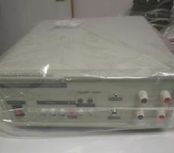 | 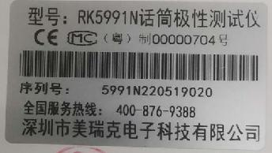 | 1 | 150 | 150 | A4 | 1 | 13.79 | 4.352 | 47X36X37 | 40X35X19 | 测试温度使用 | NO
Electric twist knife | 双爱电批 | Súng bắn vít dùng để bắn vít cho sản phẩm. Model:POL-SD1. NSX: SHUANGAI Industrial Co., Ltd. Hàng mới 100% | SHUANGAI Industrial Co., Ltd | POL-SD1 | / | 8467299000 | 84672900 | DC24 | / | 3/3/2023 | CHINA | NEW |  |  | 7 | 17 | 119 |  |  |  | 0.734 |  | 27x8x5cm | 生产装配用 | NO
Electric twist knife | 双爱电批 | Súng bắn vít dùng để bắn vít cho sản phẩm. Model: POL-SD2. NSX: SHUANGAI Industrial Co., Ltd. Hàng mới 100% | SHUANGAI Industrial Co., Ltd | POL-SD2 | / | 8467299000 | 84672900 | DC24 | / | 3/3/2023 | CHINA | NEW |  |  | 3 | 18 | 54 |  |  |  | 0.848 |  | 27x8x5cm | 生产装配用 | NO
Manual twist knife | 手动扭力批 | Dụng cụ kiểm tra lực bắn vít, chất liệu inox. Seri:13379/17431. NSX: Techsen Electronics(ShenZhen)Co.,Ltd. Hàng mới 100% | Techsen Electronics(ShenZhen)Co.,Ltd | / | 13379/17431 | 8205400000 | 82054000 | / | / | 3/1/2023 | CHINA | NEW |  |  | 2 | 6 | 12 |  |  |  | 0.114 |  | 13.5x2.5cm | 生产装配用 | NO
Iron thermometer | 烙铁温度计 | Máy đo nhiệt độ mỏ hàn dùng để đo nhiệt độ mỏ hàn ( hoạt động bằng pin ). Model: FG-100. NSX: HAKKO.,Ltd. Hàng mới 100% | HAKKO.,Ltd | FG-100 | / | 9025199090 | 90251919 | / | / | 2/5/2023 | CHINA | NEW | 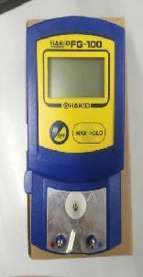 |  | 2 | 8 | 16 |  |  |  | 0.174 |  | 17x9x5.6cm | 烙铁温度检验用 | NO
ABS Plastic Tray | ABS 塑胶盘 | Thùng nhựa để đựng bản mạch hoặc nguyên vật liệu. Kích thước :51x51x28cm, NSX:Techsen Electronics(ShenZhen)Co.,Ltd. Năm sx 2021. Hàng đã qua sử dụng | Techsen Electronics(ShenZhen)Co.,Ltd | N/A | N/A | 3926909090 | 39231090 | N/A | N/A | 1/10/2021 | CHINA | USED | 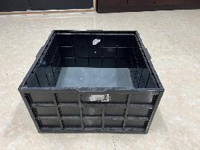 |  | 187 | 3.57 | 667.59 | N/A | 187 | 589.05 | 589.05 | 51x51x28cm | 51x51x28cm | 存放物料 | 否
 |  |  |  |  |  |  |  |  |  |  |  |  |  |  | 1451 |  | 4859.308 |  | 206

